Grafik
1
 | Data | Dzień tygodnia | Początek pracy | Koniec pracy | Początek przerwy | Koniec przerwy | Czas w pracy | Przerwa pracy | Czas pracy
 | 2013-05-13 | poniedziałek | 8:00:00 | 1900-01-01 00:00:00 | 12:00:00 | 13:30:00 | 16:00:00 | 1:30:00 | 14:30:00 | 12:00:00
 | 2013-05-14 | wtorek | 7:30:00 | 16:30:00 |  |  | 9:00:00 | 0:00:00 | 9:00:00
 | 2013-05-15 | środa | 8:00:00 | 18:00:00 | 12:00:00 | 12:30:00 | 10:00:00 | 0:30:00 | 9:30:00
 | 2013-05-16 | czwartek | 8:30:00 | 17:30:00 | 12:00:00 | 13:30:00 | 9:00:00 | 1:30:00 | 7:30:00
 | 2013-05-17 | piątek |  |  |  |  | 0:00:00 | 0:00:00 | 0:00:00
 | 2013-05-18 | sobota | 11:30:00 | 13:30:00 |  |  | 2:00:00 | 0:00:00 | 2:00:00
 | 2013-05-19 | niedziela |  |  |  |  | 0:00:00 | 0:00:00 | 0:00:00

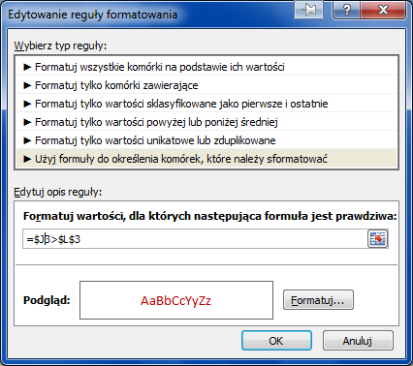
 | Liczba przepracowanych godzin w zwykłe dni |  |  |  | 40:30:00 |  | Czas ustawowy |  | 40:00:00
 | Liczba przepracowanych godzin w weekendy |  |  |  | 2:00:00
 | Liczba nadgodzin w zwykłe dni |  |  |  | 0:30:00
 | Liczba nadgodzin w weekend |  |  |  | 2:00:00

Wykresy
Wyniki sprzedaży w pierwszym półroczu
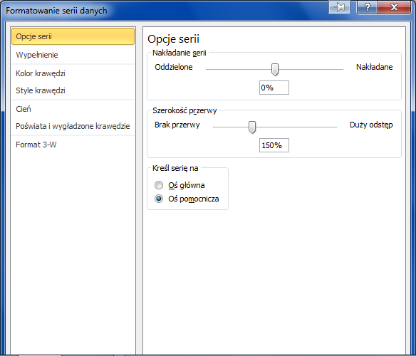
 | I | II | III | IV | V | VI
Plan | 400 | 500 | 600 | 450 | 700 | 800
Sprzedaż | 320 | 440 | 460 | 480 | 620 | 650
Koszty | 39 | 34 | 45 | 35 | 37 | 44
Realizacja planu | 0.70 | 0.81 | 0.69 | 0.99 | 0.83 | 0.76

Aby przedstawić na wykresie 2 różne serie danych (różniące się się skalą wartości) należy:
1. zaznaczyć serie danych (np.na legendzie) wywołać prawym klawiszem polecenie "Formatuj serie danych"
2. zmienić ustawienie "Kreśl na osi" z głównej na pomocniczą

Arkusz1
Odwiedzający stronę www w 2012 r.
Miesiąc | Odwiedzający
Sty | 7,092
Lut | 7,497
Mar | 7,560
Kwi | 5,796
Maj | 13,984
Cze | 18,743
Lip | 15,434
Sie | 14,545
Wrz | 17,434
Paź | 16,984
Lis | 15,983
Gru | 27,822

Arkusz2
Miesiąc | Breloczki | Pocztówki
Sty | 60,983 | 64,983
Lut | 56,732 | 68,981
Mar | 49,831 | 77,398
Kwi | 43,323 | 88,091
Maj | 39,879 | 93,733

Suma.Jezeli
 | FALSE

Nazwisko | Imię | Oceny |  | Wpłaty
 |  | Semestr 1 | Semestr2 | Semestr1 | Semestr2 | Lp | Student |  | Semestr 1 |  |  |  | Semestr 2
Abacki | Adam | 2 | 3 | 500 | 1500 |  | Nazwisko | Imię | Ile ocen | Średnia ocena | Suma wpłat | Wydać kartę egz | Ile ocen | Średnia ocena | Suma wpłat | Wydać kartę egz
Babacki | Bronisław | 4 | 2 | 300 |  | 1 | Abacki | Adam | 2 | 3.0 | 500 zł | NIE | 2 | 3.5 | 1,500 zł | TAK
Cebacki | Czesław | 2 | 2 |  |  | 2 | Babacki | Bronisław | 2 | 3.5 | 300 zł | NIE | 2 | 3.0 | 1,300 zł | TAK
Dabacki | Damian | 3 | 4 |  |  | 3 | Cebacki | Czesław | 2 | 3.5 | 2,000 zł | TAK | 2 | 3.0 | - zł | NIE
Kabacki | Karol | 2 | 2 |  |  | 4 | Dabacki | Damian | 2 | 2.5 | - zł | NIE | 2 | 4.0 | 1,000 zł | TAK
Mabacki | Mariusz | 2 | 4 |  |  | 5 | Fabacki | Franciszek | 1 | 3.0 | - zł | NIE | 1 | 2.0 | 1,600 zł | TAK
Tabacki | Teodor | 4 | 2 |  |  | 6 | Kabacki | Karol | 3 | 2.7 | 500 zł | NIE | 3 | 3.3 | 1,500 zł | TAK
Zebacki | Zenon | 2 | 2 |  |  | 7 | Mabacki | Mariusz | 2 | 3.5 | 1,000 zł | TAK | 2 | 3.0 | 1,000 zł | TAK
Zebacki | Zenon | 4 | 5 | 1200 | 700 | 8 | Tabacki | Teodor | 2 | 3.0 | 700 zł | NIE | 2 | 3.0 | 1,200 zł | TAK
Abacki | Adam | 4 | 4 |  |  | 9 | Zebacki | Zenon | 2 | 3.0 | 1,200 zł | TAK | 2 | 3.5 | 700 zł | NIE
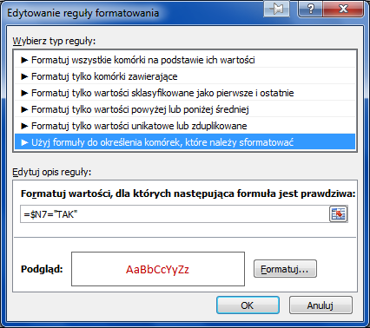
Cebacki | Czesław | 5 | 4 | 2000
Kabacki | Karol | 2 | 3
Fabacki | Franciszek | 3 | 2 |  | 1600
Dabacki | Damian | 2 | 4 |  | 1000
Mabacki | Mariusz | 5 | 2 | 1000 | 1000
Tabacki | Teodor | 2 | 4 | 700 | 1200
Kabacki | Karol | 4 | 5 | 500 | 1500
Babacki | Bronisław | 3 | 4 |  | 1300

BD
Dane kont otwartych w ostatnim okresie rozliczeniowym |  |  |  |  |  | Narzędzia tabel Excel-a

Data | Kwota | TypKonta | OtwartePrzez | Oddział | Klient | Krok 1
2000-01-01 | 12,000.00 zł | ROR | agent | Centralny | dotychczasowy
2000-01-10 | 23,455.50 zł | a vista | kasjer | Wschodni | nowy
2000-01-20 | 9,456.70 zł | lokata | kasjer | Zachodni | nowy
2000-01-22 | 15,634.00 zł | lokata | kasjer | Zachodni | nowy
2000-01-23 | 9,678.00 zł | lokata | agent | Zachodni | nowy
2000-01-25 | 18,235.00 zł | ROR | agent | Północny | dotychczasowy
2000-01-27 | 9,876.00 zł | ROR | kasjer | Północny | dotychczasowy
2000-02-03 | 56,789.80 zł | a vista | agent | Północny | dotychczasowy
2000-02-13 | 12,345.00 zł | lokata | kasjer | Wschodni | nowy
2000-02-15 | 8,432.00 zł | ROR | kasjer | Zachodni | nowy
2000-02-16 | 14,567.00 zł | ROR | agent | Zachodni | nowy
2000-02-17 | 9,562.00 zł | a vista | agent | Centralny | nowy
2000-02-18 | 32,145.00 zł | ROR | agent | Centralny | dotychczasowy
2000-02-24 | 16,234.00 zł | a vista | agent | Centralny | nowy
2000-03-02 | 38,245.00 zł | ROR | kasjer | Zachodni | dotychczasowy | Krok 2
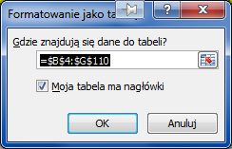
2000-03-09 | 76,666.23 zł | a vista | agent | Północny | dotychczasowy
2000-03-12 | 37,456.00 zł | lokata | kasjer | Północny | nowy
2000-03-19 | 16,665.75 zł | lokata | kasjer | Wschodni | nowy
2000-03-21 | 11,383.20 zł | ROR | kasjer | Zachodni | nowy
2000-03-22 | 19,665.45 zł | ROR | agent | Zachodni | nowy
2000-03-22 | 87,654.00 zł | lokata | agent | Centralny | dotychczasowy
2000-03-23 | 12,908.70 zł | a vista | agent | Centralny | nowy
2000-03-24 | 43,395.75 zł | ROR | agent | Centralny | dotychczasowy
2000-03-30 | 21,915.90 zł | a vista | agent | Centralny | nowy
2000-04-03 | 33,456.00 zł | ROR | agent | Zachodni | dotychczasowy
2000-04-05 | 13,245.00 zł | ROR | agent | Zachodni | dotychczasowy | Krok 3
2000-04-06 | 51,630.75 zł | ROR | kasjer | Zachodni | dotychczasowy
2000-04-07 | 45,678.00 zł | a vista | kasjer | Zachodni | nowy
2000-04-13 | 22,500.00 zł | lokata | agent | Wschodni | dotychczasowy
2000-04-16 | 50,565.60 zł | lokata | kasjer | Północny | nowy
2000-04-16 | 8,765.00 zł | a vista | kasjer | Wschodni | nowy
2000-04-18 | 10,234.00 zł | lokata | agent | Zachodni | dotychczasowy
2000-04-20 | 7,456.00 zł | a vista | agent | Zachodni | dotychczasowy
2000-04-26 | 118,332.90 zł | lokata | agent | Centralny | dotychczasowy
2000-05-03 | 22,134.00 zł | a vista | kasjer | Wschodni | nowy
2000-05-06 | 13,456.00 zł | lokata | kasjer | Wschodni | nowy
2000-05-07 | 9,678.00 zł | lokata | kasjer | Zachodni | nowy
2000-05-08 | 45,165.60 zł | ROR | agent | Zachodni | dotychczasowy
2000-05-10 | 17,880.75 zł | ROR | agent | Zachodni | dotychczasowy
2000-05-12 | 61,665.30 zł | a vista | kasjer | Zachodni | nowy
2000-05-15 | 19,876.00 zł | lokata | kasjer | Zachodni | nowy
2000-05-18 | 30,375.00 zł | lokata | agent | Wschodni | dotychczasowy
2000-05-21 | 11,832.75 zł | a vista | kasjer | Wschodni | nowy
2000-05-23 | 13,815.90 zł | lokata | agent | Zachodni | dotychczasowy
2000-05-23 | 34,589.00 zł | ROR | agent | Centralny | dotychczasowy
2000-05-23 | 9,786.00 zł | lokata | agent | Centralny | nowy
2000-05-23 | 45,678.00 zł | lokata | agent | Północny | dotychczasowy
2000-05-25 | 10,065.60 zł | a vista | agent | Zachodni | dotychczasowy
2000-05-25 | 12,345.00 zł | ROR | kasjer | Północny | dotychczasowy
2000-05-26 | 9,865.00 zł | ROR | kasjer | Wschodni | dotychczasowy
2000-06-06 | 23,567.00 zł | a vista | agent | Wschodni | dotychczasowy
2000-06-07 | 29,880.90 zł | a vista | kasjer | Wschodni | nowy
2000-06-10 | 18,165.60 zł | lokata | kasjer | Wschodni | nowy
2000-06-11 | 13,065.30 zł | lokata | kasjer | Zachodni | nowy
2000-06-11 | 8,342.00 zł | lokata | kasjer | Wschodni | nowy
2000-06-13 | 13,333.33 zł | a vista | agent | Zachodni | dotychczasowy
2000-06-16 | 54,789.00 zł | ROR | kasjer | Centralny | nowy
2000-06-19 | 26,832.60 zł | lokata | kasjer | Zachodni | nowy
2000-06-27 | 46,695.15 zł | ROR | agent | Centralny | dotychczasowy
2000-06-27 | 13,211.10 zł | lokata | agent | Centralny | nowy
2000-06-27 | 61,665.30 zł | lokata | agent | Północny | dotychczasowy
2000-06-29 | 16,665.75 zł | ROR | kasjer | Północny | dotychczasowy
2000-06-30 | 13,317.75 zł | ROR | kasjer | Wschodni | dotychczasowy
2000-07-11 | 31,815.45 zł | a vista | agent | Wschodni | dotychczasowy
2000-07-16 | 11,261.70 zł | lokata | kasjer | Wschodni | nowy
2000-07-18 | 18,000.00 zł | a vista | agent | Zachodni | dotychczasowy
2000-08-10 | 23,567.00 zł | a vista | agent | Wschodni | dotychczasowy
2000-08-11 | 29,880.90 zł | a vista | kasjer | Wschodni | nowy
2000-08-14 | 18,165.60 zł | lokata | kasjer | Wschodni | nowy
2000-08-15 | 13,065.30 zł | lokata | kasjer | Zachodni | nowy
2000-08-15 | 8,342.00 zł | lokata | kasjer | Wschodni | nowy
2000-08-17 | 13,333.33 zł | a vista | agent | Zachodni | dotychczasowy
2000-08-20 | 54,789.00 zł | ROR | kasjer | Centralny | nowy
2000-08-23 | 26,832.60 zł | lokata | kasjer | Zachodni | nowy
2000-08-31 | 46,695.15 zł | ROR | agent | Centralny | dotychczasowy
2000-08-31 | 13,211.10 zł | lokata | agent | Centralny | nowy
2000-08-31 | 61,665.30 zł | lokata | agent | Północny | dotychczasowy
2000-09-02 | 16,665.75 zł | ROR | kasjer | Północny | dotychczasowy
2000-09-03 | 13,317.75 zł | ROR | kasjer | Wschodni | dotychczasowy
2000-09-14 | 31,815.45 zł | a vista | agent | Wschodni | dotychczasowy
2000-09-19 | 11,261.70 zł | lokata | kasjer | Wschodni | nowy
2000-09-21 | 18,000.00 zł | a vista | agent | Zachodni | dotychczasowy
2000-09-23 | 47,723.18 zł | a vista | agent | Wschodni | dotychczasowy
2000-09-28 | 16,892.55 zł | lokata | kasjer | Wschodni | nowy
2000-09-30 | 26,999.99 zł | a vista | agent | Zachodni | dotychczasowy
2000-10-23 | 35,350.50 zł | a vista | agent | Wschodni | dotychczasowy
2000-10-24 | 44,821.35 zł | a vista | kasjer | Wschodni | nowy
2000-10-27 | 27,248.40 zł | lokata | kasjer | Wschodni | nowy
2000-10-28 | 19,597.95 zł | lokata | kasjer | Zachodni | nowy
2000-10-28 | 12,513.00 zł | lokata | kasjer | Wschodni | nowy
2000-10-30 | 20,000.00 zł | a vista | agent | Zachodni | dotychczasowy
2000-11-02 | 82,183.50 zł | ROR | kasjer | Centralny | nowy
2000-11-05 | 40,248.90 zł | lokata | kasjer | Zachodni | nowy
2000-11-13 | 70,042.73 zł | ROR | agent | Centralny | dotychczasowy
2000-11-13 | 19,816.65 zł | lokata | agent | Centralny | nowy
2000-11-13 | 92,497.95 zł | lokata | agent | Północny | dotychczasowy
2000-11-15 | 24,998.63 zł | ROR | kasjer | Północny | dotychczasowy
2000-11-16 | 19,976.63 zł | ROR | kasjer | Wschodni | dotychczasowy
2000-11-27 | 47,723.18 zł | a vista | agent | Wschodni | dotychczasowy
2000-12-02 | 16,892.55 zł | lokata | kasjer | Wschodni | nowy
2000-12-04 | 26,999.99 zł | a vista | agent | Zachodni | dotychczasowy
2000-12-09 | 24,998.63 zł | ROR | kasjer | Północny | dotychczasowy
2000-12-10 | 19,976.63 zł | ROR | kasjer | Wschodni | dotychczasowy
2000-12-21 | 47,723.18 zł | a vista | agent | Wschodni | dotychczasowy
2000-12-26 | 16,892.55 zł | lokata | kasjer | Wschodni | nowy
2000-12-28 | 26,999.99 zł | a vista | agent | Zachodni | dotychczasowy

Firma
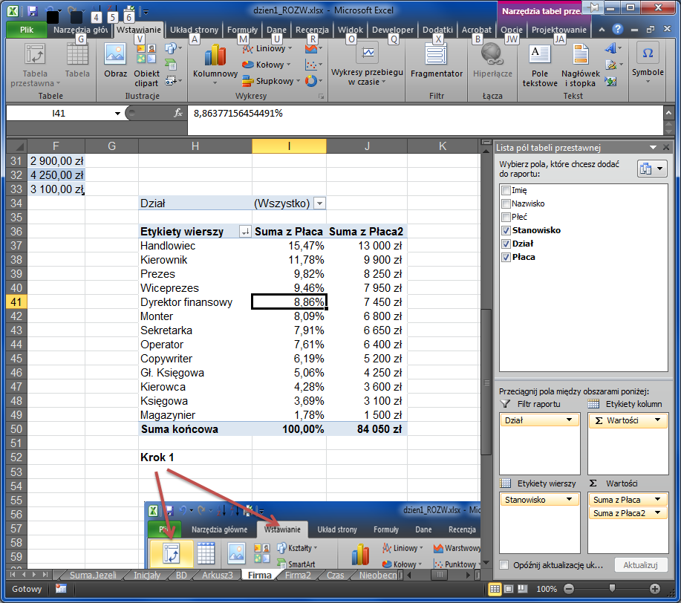
Imię | Nazwisko | Płeć | Stanowisko | Dział | Płaca | Sumy częściowe
Jan | Kowalski | M | Kierownik | Sprzedaż | 3,500.00 zł |  | Widoczne | Wszystkie
Adam | Nowak | M | Magazynier | Sprzedaż | 1,500.00 zł | Suma wynagrodzeń | 84,050.00 zł | 84,050.00 zł
Lidia | Janowska | K | Sekretarka | Sprzedaż | 1,900.00 zł | Średnia wynagrodzeń | 2,626.56 zł | 2,626.56 zł
Jan | Nowicki | M | Kierowca | Sprzedaż | 1,800.00 zł | Liczba pracowników | 32 | 32
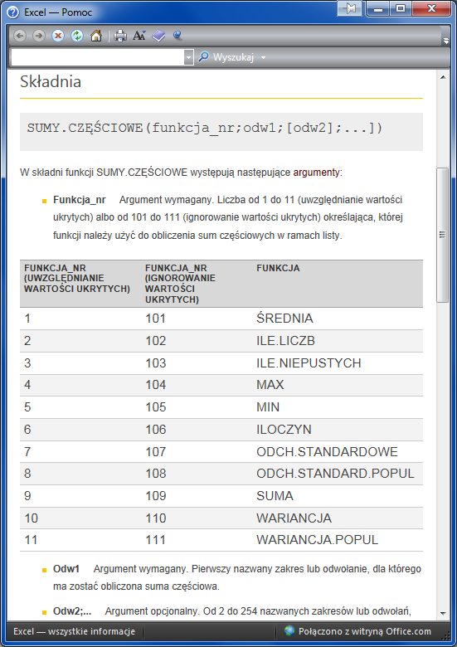
Janusz | Wójcik | M | Kierowca | Sprzedaż | 1,800.00 zł
Robert | Wiśniewski | M | Handlowiec | Sprzedaż | 2,400.00 zł
Robert | Biernat | M | Handlowiec | Sprzedaż | 2,200.00 zł
Michał | Kurpiowski | M | Handlowiec | Sprzedaż | 2,300.00 zł
Paweł | Nowak | M | Handlowiec | Sprzedaż | 1,800.00 zł
Anna | Wiśniewska | K | Handlowiec | Sprzedaż | 1,800.00 zł
Joanna | Malinowska | K | Handlowiec | Sprzedaż | 2,500.00 zł
Rafał | Babecki | M | Kierownik | Marketing | 3,150.00 zł
Adam | Kowalski | M | Copywriter | Marketing | 2,100.00 zł
Piotr | Widacki | M | Copywriter | Marketing | 1,300.00 zł
Kamila | Kuśnierz | K | Copywriter | Marketing | 1,800.00 zł
Andrzej | Gliński | M | Kierownik | Produkcja | 3,250.00 zł
Magda | Niwińska | K | Sekretarka | Produkcja | 1,850.00 zł
Michał | Jaworski | M | Monter | Produkcja | 1,600.00 zł
Artur | Wójcik | M | Monter | Produkcja | 1,600.00 zł
Rafał | Borowiak | M | Monter | Produkcja | 1,800.00 zł
Jan | Bronowski | M | Monter | Produkcja | 1,800.00 zł
Ireneusz | Kowalski | M | Operator | Produkcja | 1,250.00 zł
Daniel | Nowak | M | Operator | Produkcja | 1,250.00 zł
Artur | Kutnik | M | Operator | Produkcja | 1,350.00 zł
Andrzej | Kalinowki | M | Operator | Produkcja | 1,200.00 zł
Robert | Błazik | M | Operator | Produkcja | 1,350.00 zł
Michał | Biernacki | M | Prezes | Zarząd | 8,250.00 zł
Anna | Bańkowska | K | Wiceprezes | Zarząd | 7,950.00 zł
Jan | Obuchowicz | M | Dyrektor finansowy | Zarząd | 7,450.00 zł
Marta | Janusz | K | Sekretarka | Zarząd | 2,900.00 zł
Jolanta | Kowalewska | K | Gł. Księgowa | Księgowość | 4,250.00 zł | Tabela przestawna
Milena | Kruk | K | Księgowa | Księgowość | 3,100.00 zł
 |  |  |  |  |  | Dział | (Wszystko)

 |  |  |  |  |  | Etykiety wierszy | Suma z Płaca | Suma z Płaca2
 |  |  |  |  |  | Handlowiec | 15.47% | 13,000 zł
 |  |  |  |  |  | Kierownik | 11.78% | 9,900 zł
 |  |  |  |  |  | Prezes | 9.82% | 8,250 zł
 |  |  |  |  |  | Wiceprezes | 9.46% | 7,950 zł
 |  |  |  |  |  | Dyrektor finansowy | 8.86% | 7,450 zł
 |  |  |  |  |  | Monter | 8.09% | 6,800 zł
 |  |  |  |  |  | Sekretarka | 7.91% | 6,650 zł
 |  |  |  |  |  | Operator | 7.61% | 6,400 zł
 |  |  |  |  |  | Copywriter | 6.19% | 5,200 zł
 |  |  |  |  |  | Gł. Księgowa | 5.06% | 4,250 zł
 |  |  |  |  |  | Kierowca | 4.28% | 3,600 zł
 |  |  |  |  |  | Księgowa | 3.69% | 3,100 zł
 |  |  |  |  |  | Magazynier | 1.78% | 1,500 zł
 |  |  |  |  |  | Suma końcowa | 100.00% | 84,050 zł

 |  |  |  |  |  | Krok 1

 |  |  |  |  |  | Krok 2

 |  |  |  |  |  | Krok 3

